款式数量单
生产指示单

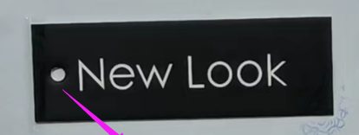
1.订单概况 |  | 款号:700790 | 30703-48I | 款式： | 法兰绒格子带帽衫
 | 交期：2024/4/15
数量单

款号： 700790 |  |  | S | M | L | XL |  | 总数
中文 | 英文 | 买家PO#
PA#179棕色/米色 | PA#179 BROWN/BEIGE | 10904276 | 2000 | 4000 | 4000 | 2000 |  | 12000
PTTN#9513黑色/白色 | PTTN#9513 BLK/HITE | 10904291 | 2000 | 4000 | 4000 | 2000 |  | 12000
PA#534白色/绿色/黑色 | PA#534 WHITE/GREEN/BLK | 10904304 | 1000 | 2000 | 2000 | 1000 |  | 6000
#1411藏青色/铁锈红色 | #1411 NAVY/RUST |  | 1000 | 2000 | 2000 | 1000 |  | 6000
地址：湖南省益阳市赫山区龙领工业园迎宾路凯特密欧服饰有限公司18173788906曹亮

 |  |  |  |  |  |  | 总计 | 36000

配色指示
大身格子 | 汗布帽子 | 线色 | 拉链带
PA#179 BROWN/BEIGE | HEATHER GREY 麻灰色 | DTM BEIGE/KHAKI 配色米色/卡其色 | 白色
#1411 NAVY/RUST | HEATHER GREY 麻灰色 | DTM NAVY IN PLAID 配格子藏青色 | 白色
PTTN#9513 BLK/HITE | HEATHER GREY 麻灰色 | WHITE白色 | 白色
PA#534 WHITE/GREEN/BLK | HEATHER GREY 麻灰色 | DTM GROUND 配底色 | 白色

